Sheet1
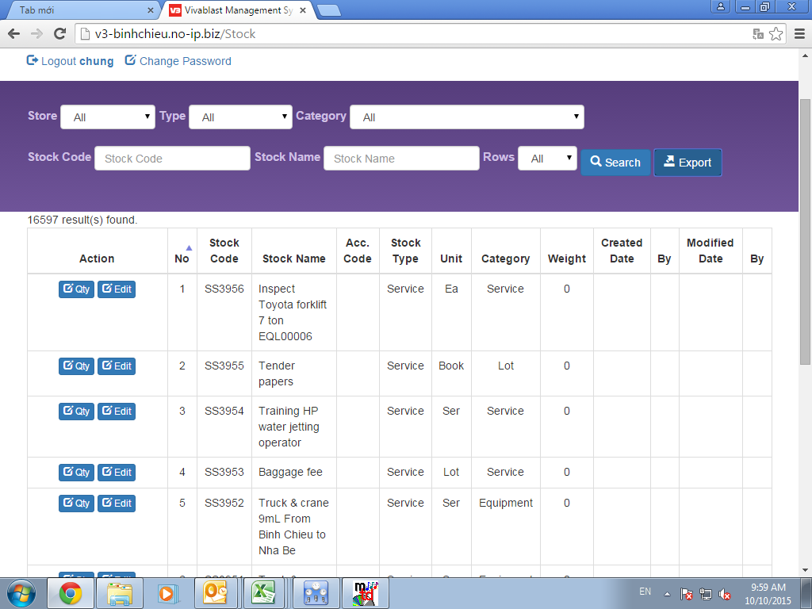
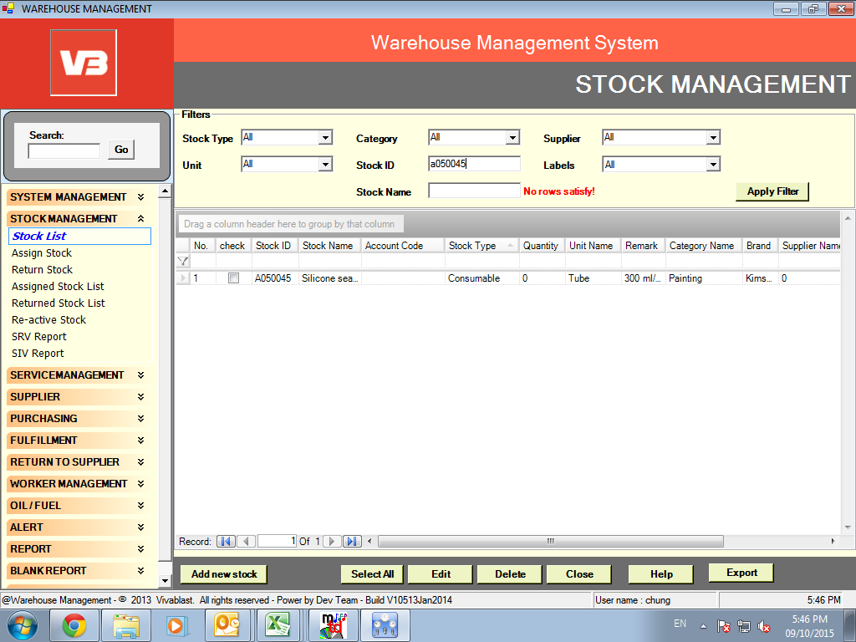
 | STATUS | DESCRIPTION
1.FULLFILL

Wam cũ, khi nhập hàng sẽ hiện ra PO de chon PO nhu hình, Wam mới k thấy ,nhập hàng bằng cách nào
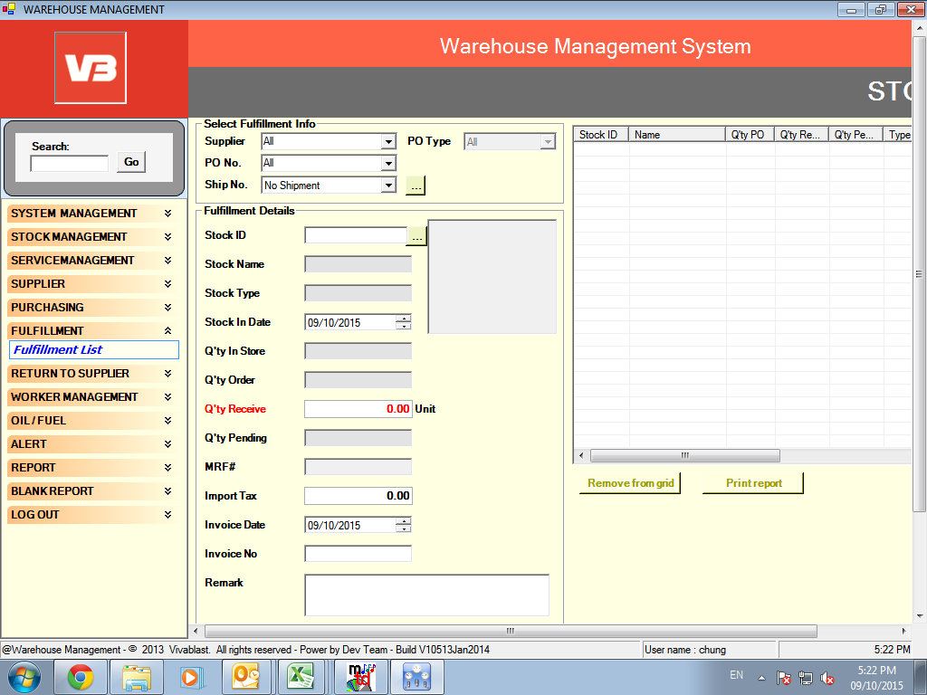
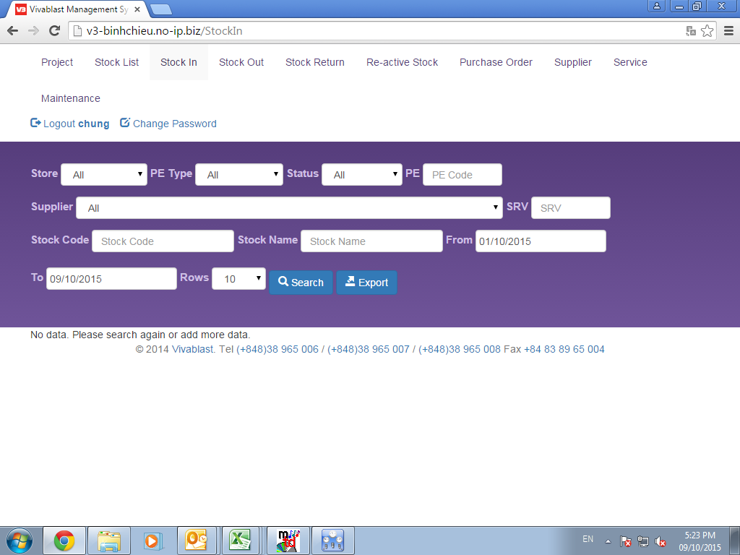

 | DONE | User not right (Don't show Add button)

Muốn xem PO đó nhập mấy lần, s.luong hàng đã nhập, sluong còn pending vào phần nào | DONE
Export ra bị lỗi
2.STOCK OUT
Chon Project code de xuat hang, vi du chon BC 0027, k hien ra tên project đó.

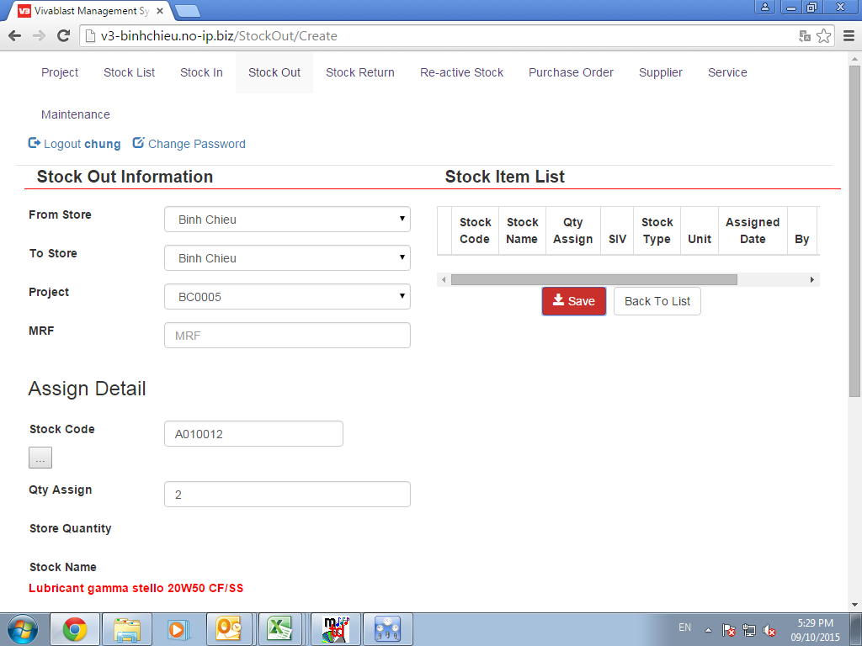

 | DONE | Missing data. (Use data test)

Khi xuat xong, muon print ra bang de nhap so xuat k thay
Export ra phieu vua xuat bi loi

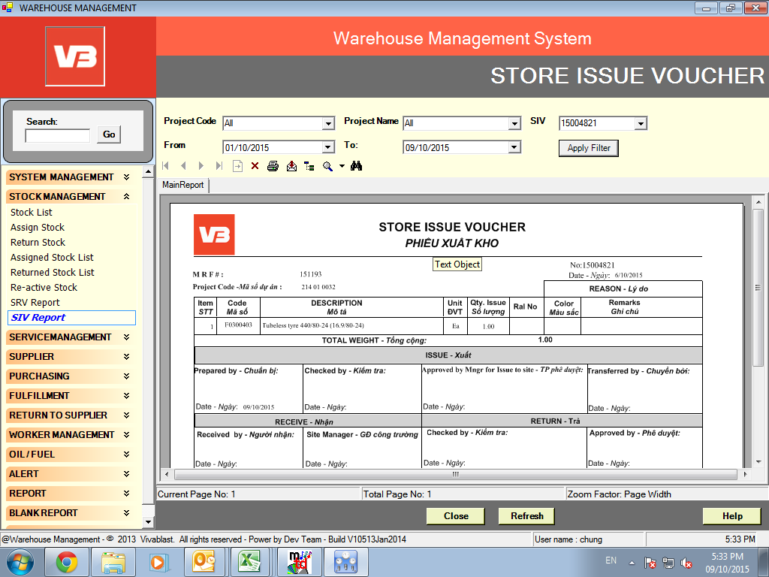
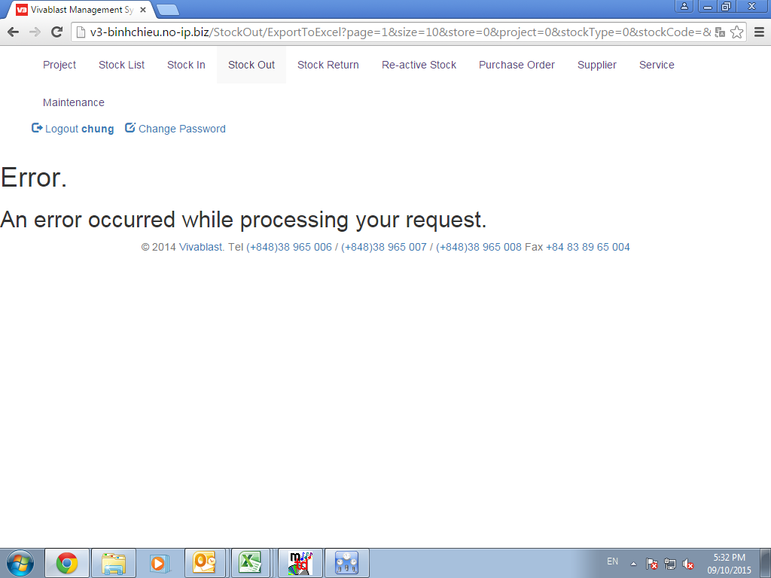

 | ….

Khi chon project code de xuat,vd 29 01 0095 k thay xuat hien tren thanh truot

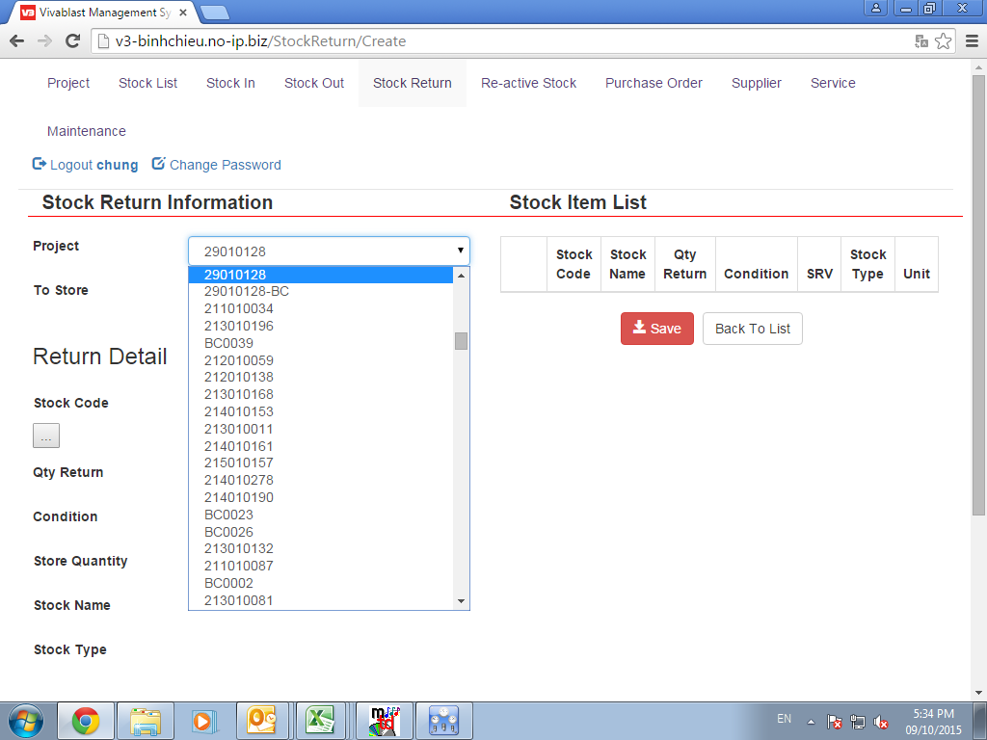

3. PHAN PROJECT LIST
Muon delete 1 project code đã tạo, k thấy để xóa
Khi export project list ra,chon tu nam 2010 chi xuat hien 1 vai so

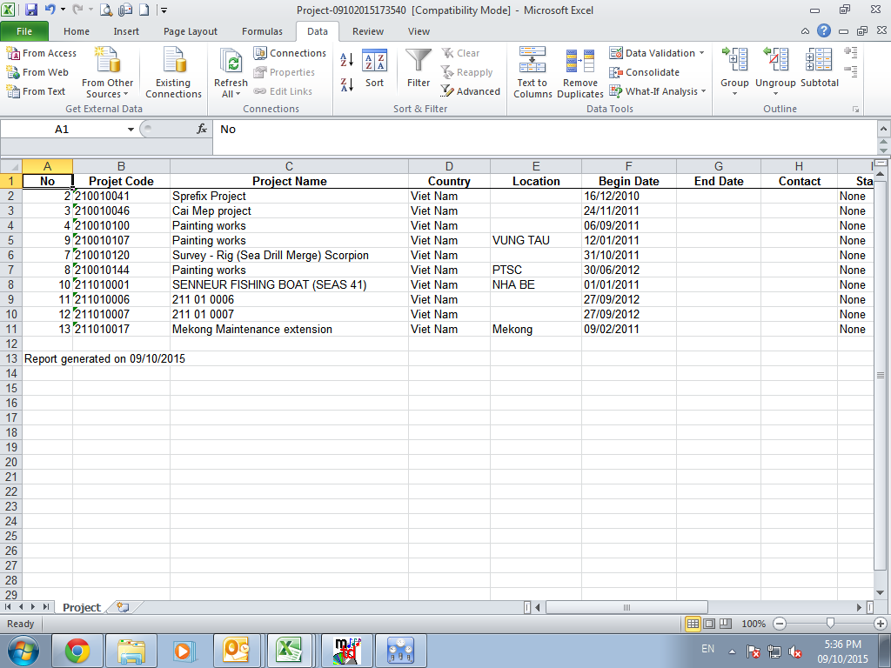

Khi tao mot project code mới, phần Client k tự đánh được, cũng k tự hiện ra

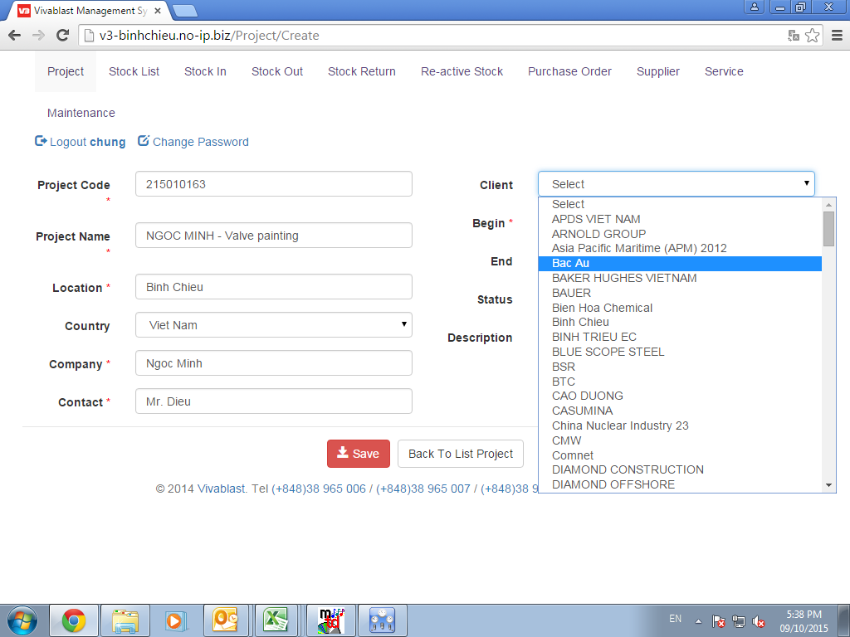

4.PHẦN RETURN HÀNG

Phần return k thấy s.luong xuất đi, k thấy s.luong return, k thấy s.luong pending
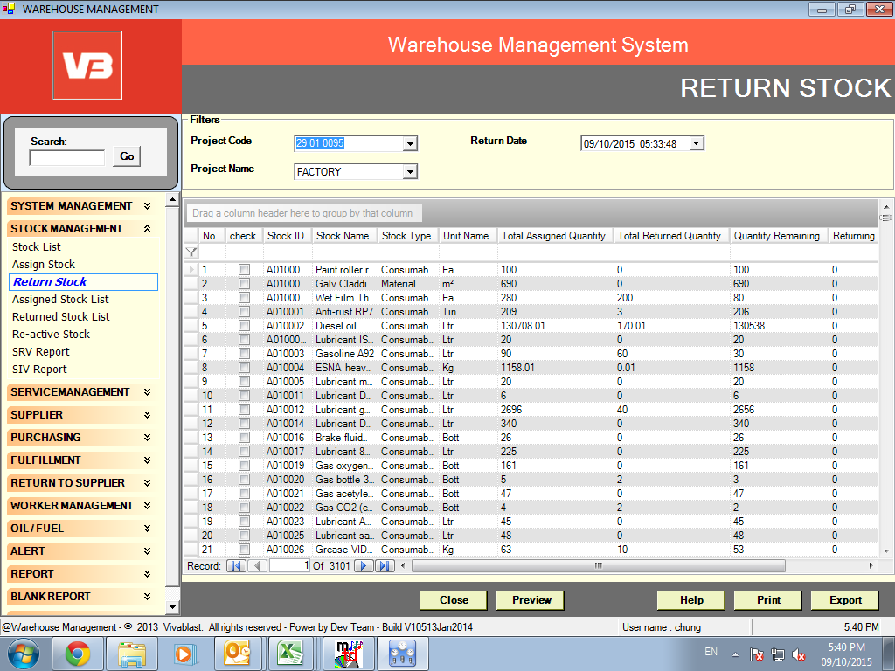

5.NHẬP XUẤT CỦA CÁC KHO CON
BC nhap hang theo PO, Cac kho con nhập hàng từ BC chuyển đi, vậy các kho con nhập bằng cách nào ?

5. Phần search tên san pham tim code
Vd: Muon tim code san pham roller search tren Wam thi hien ra cac ma service, ma k chia theo service hay hàng nhap kho theo wam cũ
Ket qua k hien ra 1 trang duoc, ma hien ra rat nhieu trang, k the nao tim duoc
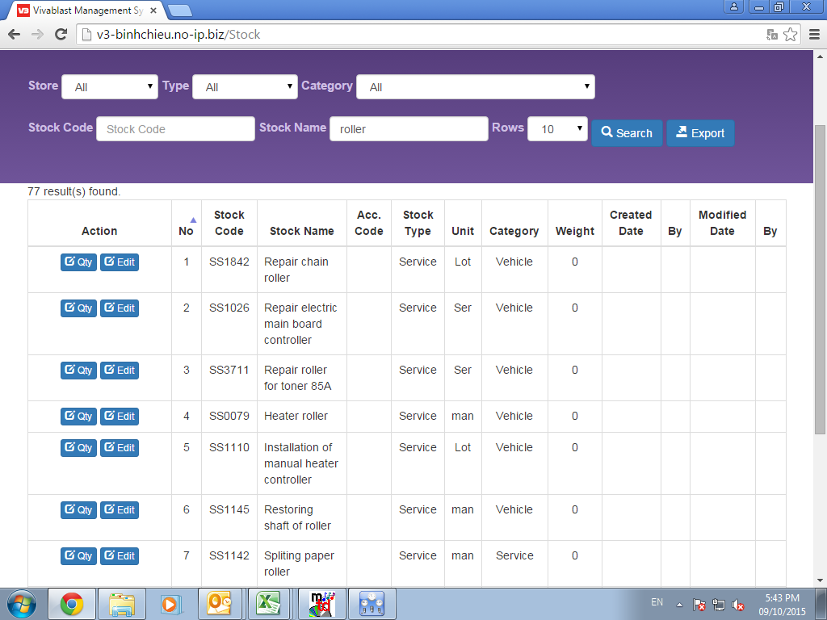

Muốn xem lượng tồn kho của một mã hàng, vào nơi nào để coi.
Muốn xuất tấc cả các mã hàng nhập kho, chọn all -> chi xuat hiện vài mã bao gồm mã service

